Graf 1
REPUBLIKA HRVATSKA
GRAD ZAGREB

GRADSKI URED ZA STRATEGIJSKO
PLANIRANJE I RAZVOJ GRADA

Odjel za statističke i analitičke poslove

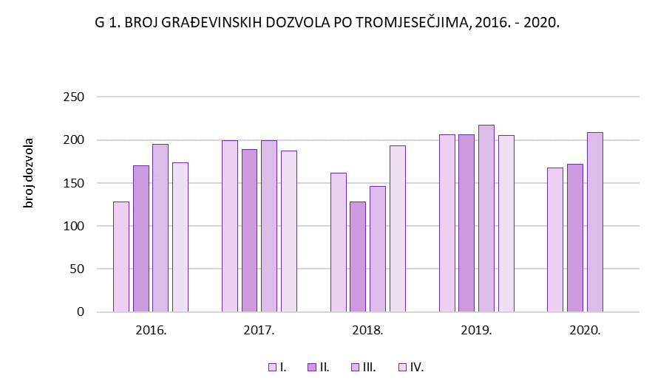

Graf 2
REPUBLIKA HRVATSKA
GRAD ZAGREB

GRADSKI URED ZA STRATEGIJSKO
PLANIRANJE I RAZVOJ GRADA

Odjel za statističke i analitičke poslove

